Василеостровский
Название блока | Тип носителя | Количество стендов | А4 (297*210 мм) | А3 (420*297 мм) | А2 (594*420мм) | № | Блок | Адрес | Дом | Лифты | Квартиры
Стоимость за 1 стенд на 30 дней в рублях |  |  | 690.00 ₽ | 1,230.00 ₽ | 2,260.00 ₽ | 1 | ЖК Морской каскад | Кораблестроителей | 30 | 17 | 1993
ЖК Морской каскад | Стенд в лифте | 17 | 11,730.00 ₽ | 20,910.00 ₽ | 38,420.00 ₽
ЖК Морской каскад, ЖК морской фасад | Стенд в лифте /Стенд в холле | 21 | 14,490.00 ₽ | 25,830.00 ₽ | 47,460.00 ₽
ЖК на Беринга 23к2 | Стенд в лифте | 31 | 21,390.00 ₽ | 38,130.00 ₽ | 70,060.00 ₽
ЖК на Шкиперском протоке 20 | Стенд в лифте | 6 | 4,140.00 ₽ | 7,380.00 ₽ | 13,560.00 ₽
ЖК на ул. Камская 4 | Стенд в лифте | 8 | 5,520.00 ₽ | 9,840.00 ₽ | 18,080.00 ₽ | № | Блок | Адрес | Дом | Лифты | холлы | квартиры
Итого |  | 83 | 57,270.00 ₽ | 102,090.00 ₽ | 187,580.00 ₽ | 1 | ЖК Морской каскад, ЖК Морской фасад | Кораблестроителей | 32к1 | 3 | 0 | 330
 |  |  |  |  |  | 2 | ЖК Морской каскад, ЖК Морской фасад | Кораблестроителей | 32к3 | 5 | 1 | 550
 |  |  |  |  |  | 3 | ЖК Морской каскад, ЖК Морской фасад | Кораблестроителей | 34 | 7 | 2 | 770
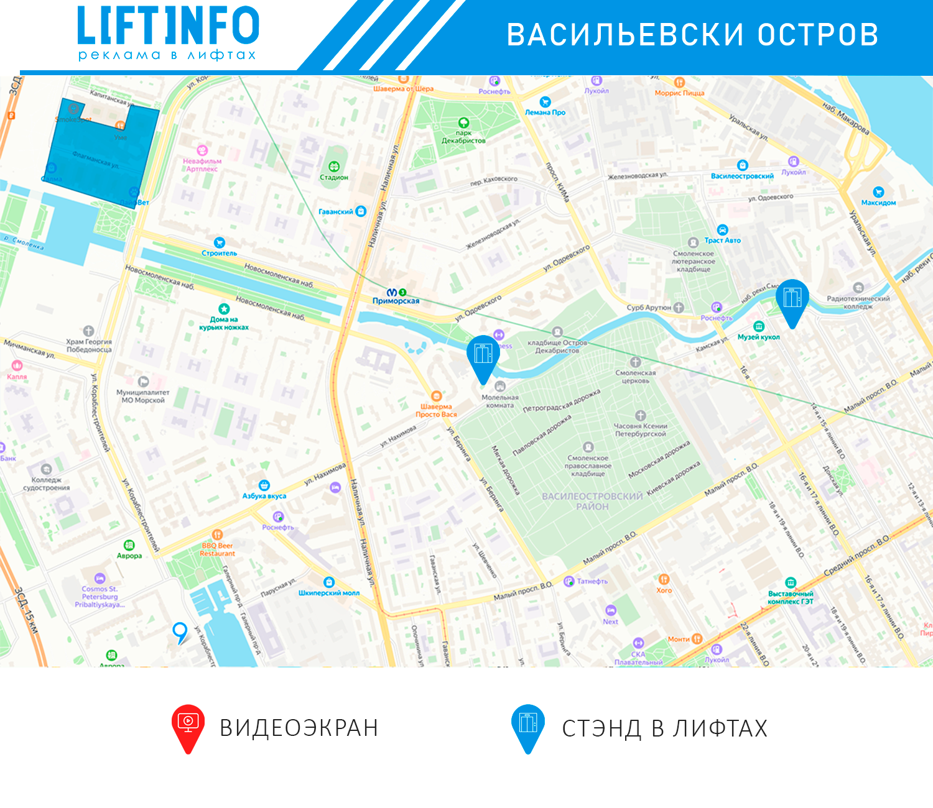
 |  |  |  |  |  | 4 | ЖК Морской каскад, ЖК Морской фасад | Морская набережная | 21к2 | 3 | 0 | 330
 |  |  |  |  |  |  |  |  |  | 21

 |  |  |  |  |  | № | Блок | Адрес | Дом | Лифты | Квартиры
 |  |  |  |  |  | 1 | ЖК на Беринга 23к2 | Беринга | 23к2 | 31 | 1322

 |  |  |  |  |  | № | Блок | Адрес | Дом | Лифты | Квартиры
 |  |  |  |  |  | 1 | ЖК на Шкиперском протоке 20 | Шкиперский проток | 20 | 6 | 634

 |  |  |  |  |  | № | Блок | Адрес | Дом | Лифты | Квартиры
 |  |  |  |  |  | 1 | ЖК на ул. Камская 4 | Камская | 4 | 8 | 1322

Выборгский
Название блока | Тип носителя | Количество стендов | А4 (297*210 мм) | А3 (420*297 мм) | А2 (594*420мм) | № | Блок | Адрес | Дом | Лифты | Квартиры
Стоимость за 1 стенд на 30 дней в рублях |  |  | 690.00 ₽ | 1,230.00 ₽ | 2,260.00 ₽ | 1 | ЖК Поэма у трех озер | Луначарского пр. | 15к1 | 16 | 1626
ЖК Поэма у трех озер | Стенд в лифте | 16 | 11,040.00 ₽ | 19,680.00 ₽ | 36,160.00 ₽
ЖК на Учебном переулке 2 | Стенд в лифте | 10 | 6,900.00 ₽ | 12,300.00 ₽ | 22,600.00 ₽
ЖК на Северном пр.4, Энгельса 107к3,109к2 | Стенд в лифте | 12 | 8,280.00 ₽ | 14,760.00 ₽ | 27,120.00 ₽
ЖК на Сантьяго-де-куба 4к3 | Стенд в лифте | 8 | 5,520.00 ₽ | 9,840.00 ₽ | 18,080.00 ₽
ЖК на Выборгском шоссе 27к3 | Стенд в лифте | 10 | 6,900.00 ₽ | 12,300.00 ₽ | 22,600.00 ₽ | № | Блок | Адрес | Дом | Лифты | Квартиры
ЖК Шувалово-Озерки | Стенд в лифте | 7 | 4,830.00 ₽ | 8,610.00 ₽ | 15,820.00 ₽ | 1 | ЖК на Учебном переулке 2 | Учебный переулок | 2 | 10 | 464
Итого |  | 63 | 43,470.00 ₽ | 77,490.00 ₽ | 142,380.00 ₽

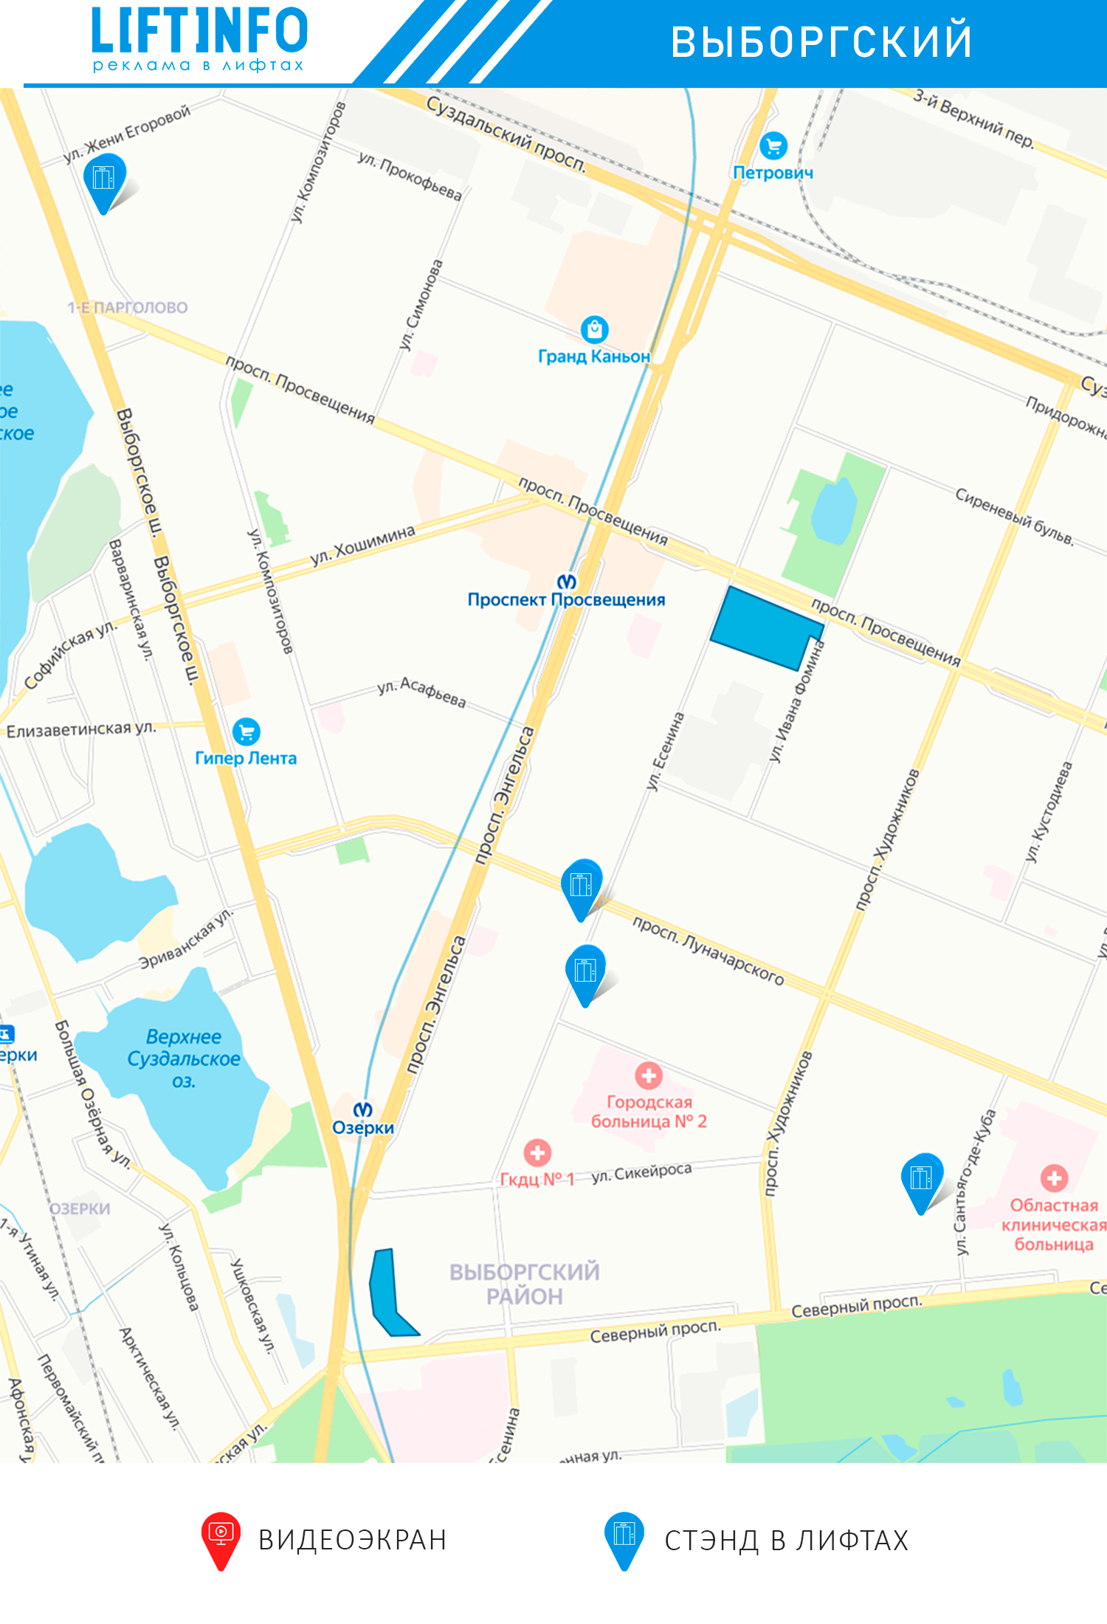
 |  |  |  |  |  | № | Блок | Адрес | Дом | Лифты | Квартиры
 |  |  |  |  |  | 1 | ЖК на Северном пр.4, Энгельса 107к3,109к2 | Северный пр. | 4к1 | 3 | 117
 |  |  |  |  |  | 2 | ЖК на Северном пр.4, Энгельса 107к3,109к2 | Энгельса пр. | 107к3 | 4 | 156
 |  |  |  |  |  | 3 | ЖК на Северном пр.4, Энгельса 107к3,109к2 | Энгельса пр. | 109к2 | 5 | 195
 |  |  |  |  |  |  |  |  |  | 12 | 468

 |  |  |  |  |  | № | Блок | Адрес | Дом | Лифты | Квартиры
 |  |  |  |  |  | 1 | ЖК на Сантьяго-де-куба 4к3 | Сантьяго-де-куба | 4к3 | 8 | 210

 |  |  |  |  |  | № | Блок | Адрес | Дом | Лифты | Квартиры
 |  |  |  |  |  | 1 | ЖК на Выборгском шоссе 27к3 | Выборгском шоссе | 27к3 | 10 | 783

 |  |  |  |  |  | № | Блок | Адрес | Дом | Лифты | Квартиры
 |  |  |  |  |  | 1 | ЖК Шувалово-Озерки | Просвещения пр. | 33к1 | 1 | 122
 |  |  |  |  |  |  | ЖК Шувалово-Озерки | Просвещения пр. | 33к2 | 4 | 488
 |  |  |  |  |  |  | ЖК Шувалово-Озерки | Ивана Фомина | 14к2 | 2 | 244
 |  |  |  |  |  |  |  |  |  | 7 | 854

Калининский
Название блока | Тип носителя | Количество стендов | А4 (297*210 мм) | А3 (420*297 мм) | А2 (594*420мм) | № | Блок | Адрес | Дом | Лифты | Квартиры
Стоимость за 1 стенд на 30 дней в рублях |  |  | 690.00 ₽ | 1,230.00 ₽ | 2,260.00 ₽ | 1 | ЖК на Брянцева ул. 15к2 | Брянцева ул | 15к2 | 3 | 384
ЖК на Брянцева ул. 15к2 | Стенд в лифте | 3 | 2,070.00 ₽ | 3,690.00 ₽ | 6,780.00 ₽
ЖК на Гражданском 116/5 | Стенд в лифте | 6 | 4,140.00 ₽ | 7,380.00 ₽ | 13,560.00 ₽
ЖК Новое созвездие | Стенд в лифте | 41 | 28,290.00 ₽ | 50,430.00 ₽ | 92,660.00 ₽
ЖК на Учительской 18к1,к3 | Стенд в лифте | 24 | 16,560.00 ₽ | 29,520.00 ₽ | 54,240.00 ₽
ЖК на Ушинского 2/1 | Стенд в лифте | 22 | 15,180.00 ₽ | 27,060.00 ₽ | 49,720.00 ₽ | № | Блок | Адрес | Дом | Лифты | Квартиры
ЖК на Гражданском 88к3, к4 | Стенд в лифте | 9 | 6,210.00 ₽ | 11,070.00 ₽ | 20,340.00 ₽ | 1 | ЖК на Гражданском 116/5 | Гражданский пр. | 116/5 | 6 | 281
ЖК на Вавиловых 7к4 | Стенд в лифте | 7 | 4,830.00 ₽ | 8,610.00 ₽ | 15,820.00 ₽
ЖК Орбита 1 | Стенд в лифте | 24 | 16,560.00 ₽ | 29,520.00 ₽ | 54,240.00 ₽
ЖК Орбита 2 | Стенд в лифте | 35 | 24,150.00 ₽ | 43,050.00 ₽ | 79,100.00 ₽
ЖК на пр. Науки 8к3 | Стенд в лифте | 2 | 1,380.00 ₽ | 2,460.00 ₽ | 4,520.00 ₽
ЖК Гражданка сити 1,2 | Стенд в лифте | 31 | 21,390.00 ₽ | 38,130.00 ₽ | 70,060.00 ₽ | № | Блок | Адрес | Дом | Лифты | Квартиры
ЖК на пр. Науки 19к2 | Стенд в лифте | 16 | 11,040.00 ₽ | 19,680.00 ₽ | 36,160.00 ₽ | 1 | ЖК Новое созвездие | Просвещения пр. | 99 | 41 | 1731
Итого |  | 115 | 79,350.00 ₽ | 141,450.00 ₽ | 259,900.00 ₽

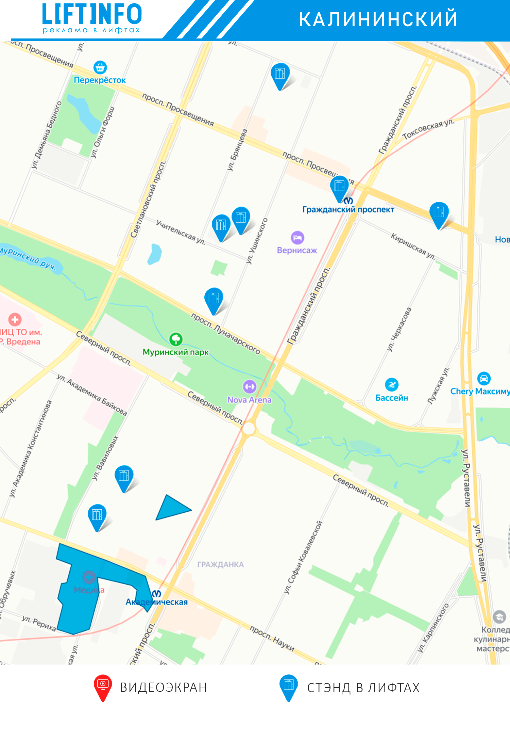
 |  |  |  |  |  | № | Блок | Адрес | Дом | Лифты | Квартиры
 |  |  |  |  |  | 1 | ЖК на Учительской 18к1,к3 | Учительская | 18к1 | 19 | 1064
 |  |  |  |  |  | 2 | ЖК на Учительской 18к1,к3 | Учительская | 18к3 | 5 | 280
 |  |  |  |  |  |  |  |  |  | 24 | 1344

 |  |  |  |  |  | № | Блок | Адрес | Дом | Лифты | Квартиры
 |  |  |  |  |  | 1 | ЖК на Ушинского 2/1 | Ушинского | 2/1. | 22 | 768

 |  |  |  |  |  | № | Блок | Адрес | Дом | Лифты | Квартиры
 |  |  |  |  |  | 1 | ЖК на Гражданском 88к3, к4 | Гражданский пр. | 88к3 | 6 | 199
 |  |  |  |  |  | 2 | ЖК на Гражданском 88к3, к4 | гражданский пр. | 88к4 | 3 | 100
 |  |  |  |  |  |  |  |  |  | 9 | 299

 |  |  |  |  |  | № | Блок | Адрес | Дом | Лифты | Квартиры
 |  |  |  |  |  | 1 | ЖК на Вавиловых 7к4 | Вавиловых | 7к4 | 7 | 658

 |  |  |  |  |  | № | Блок | Адрес | Дом | Лифты | Квартиры
 |  |  |  |  |  | 1 | ЖК Орбита 1 | Гжатская | 22к1 | 14 | 1475
 |  |  |  |  |  | 2 | ЖК Орбита 1 | Гжатская | 22к2 | 10 | 1050
 |  |  |  |  |  |  |  |  |  | 24 | 2525

 |  |  |  |  |  | № | Блок | Адрес | Дом | Лифты | Квартиры
 |  |  |  |  |  | 1 | ЖК Орбита 2 | Гжатская | 22к3 | 23 | 1660
 |  |  |  |  |  | 2 | ЖК Орбита 2 | Гжатская | 22к4 | 12 | 865
 |  |  |  |  |  |  |  |  |  | 35 | 2525

 |  |  |  |  |  | № | Блок | Адрес | Дом | Лифты | Квартиры
 |  |  |  |  |  | 1 | ЖК на Науки 8к3 | Науки | 8к3 | 2 | 152

 |  |  |  |  |  | № | Блок | Адрес | Дом | Лифты | Квартиры
 |  |  |  |  |  | 1 | ЖК Гражданка сити 1,2 | Науки пр. | 17к2 | 12 | 480
 |  |  |  |  |  | 2 | ЖК Гражданка сити 1,2 | Науки пр. | 17к6 | 19 | 757
 |  |  |  |  |  |  |  |  |  | 31 | 1237

 |  |  |  |  |  | № | Блок | Адрес | Дом | Лифты | Квартиры
 |  |  |  |  |  | 1 | ЖК на пр. Науки 19к2 | Науки | 19к2 | 16 | 404

Красногвардейский
Название блока | Тип носителя | Количество стендов | А4 (297*210 мм) | А3 (420*297 мм) | А2 (594*420мм) | № | Блок | Адрес | Дом | Лифты | Квартиры
Стоимость за 1 стенд на 30 дней в рублях |  |  | 690.00 ₽ | 1,230.00 ₽ | 2,260.00 ₽ | 1 | ЖК на Наставников/Ударников | Наставников | 34 | 3 | 311
ЖК на Наставников/Ударников | Стенд в лифте | 9 | 6,210.00 ₽ | 11,070.00 ₽ | 20,340.00 ₽ | 2 | ЖК на Наставников/Ударников | Наставников | 36к2 | 3 | 311
Итого |  | 9 | 6,210.00 ₽ | 11,070.00 ₽ | 20,340.00 ₽ | 3 | ЖК на Наставников/Ударников | Ударников | 33 | 3 | 312
 |  |  |  |  |  |  |  |  |  | 9 | 934

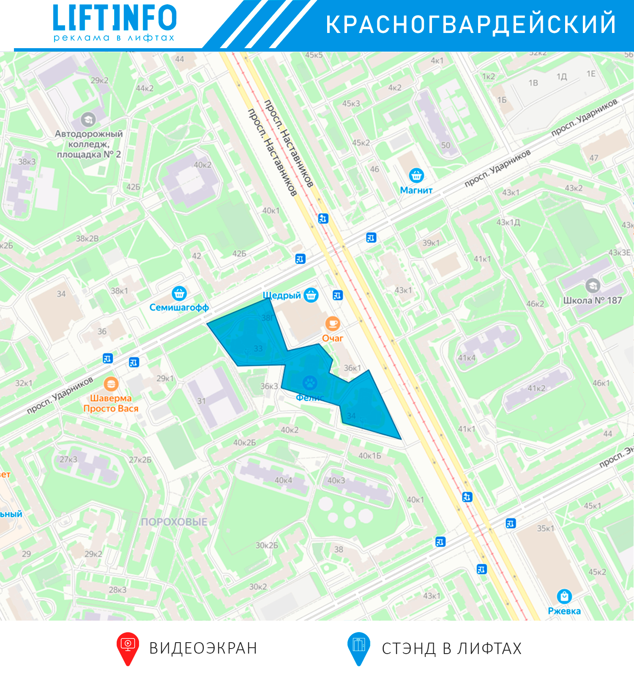

 |  |  |  |  |  | 5

Московский
Название блока | Тип носителя | Количество стендов | А4 (297*210 мм) | А3 (420*297 мм) | А2 (594*420мм) | № | Блок | Адрес | Дом | Лифты | Квартиры
Стоимость за 1 стенд на 30 дней в рублях |  |  | 690.00 ₽ | 1,230.00 ₽ | 2,260.00 ₽ | 1 | ЖК Московские ворота | Заставская | 44 | 4 | 355
ЖК Московские ворота | Стенд в лифте | 30 | 20,700.00 ₽ | 36,900.00 ₽ | 67,800.00 ₽ | 2 | ЖК Московские ворота | Заставская | 46к1 | 11 | 913
ЖК Галант | Стенд в лифте | 16 | 11,040.00 ₽ | 19,680.00 ₽ | 36,160.00 ₽ | 3 | ЖК Московские ворота | Заставская | 46к2 | 5 | 415
ЖК на Пулковской 10к1, 10к2 | Стенд в лифте | 26 | 17,940.00 ₽ | 31,980.00 ₽ | 58,760.00 ₽ | 4 | ЖК Московские ворота | Заставская | 46к3 | 10 | 830
ЖК на Московском шоссе | Стенд в лифте | 12 | 8,280.00 ₽ | 14,760.00 ₽ | 27,120.00 ₽ |  |  |  |  | 30 | 2513
ЖК на Звездной 11к2 | стенд в лифте | 5 | 3,450.00 ₽ | 6,150.00 ₽ | 11,300.00 ₽
ЖК на Ленсовета 88,90 | Стенд в лифте | 16 | 11,040.00 ₽ | 19,680.00 ₽ | 36,160.00 ₽
ЖК Летний | Стенд в лифте | 18 | 12,420.00 ₽ | 22,140.00 ₽ | 40,680.00 ₽
Итого |  | 123 | 84,870.00 ₽ | 151,290.00 ₽ | 277,980.00 ₽
 |  |  |  |  |  | № | Блок | Адрес | Дом | Лифты | Квартиры
 |  |  |  |  |  | 1 | ЖК Галант | Смоленская | 9к3 | 6 | 180
 |  |  |  |  |  | 2 | ЖК Галант | Смоленская | 11к2 | 4 | 126
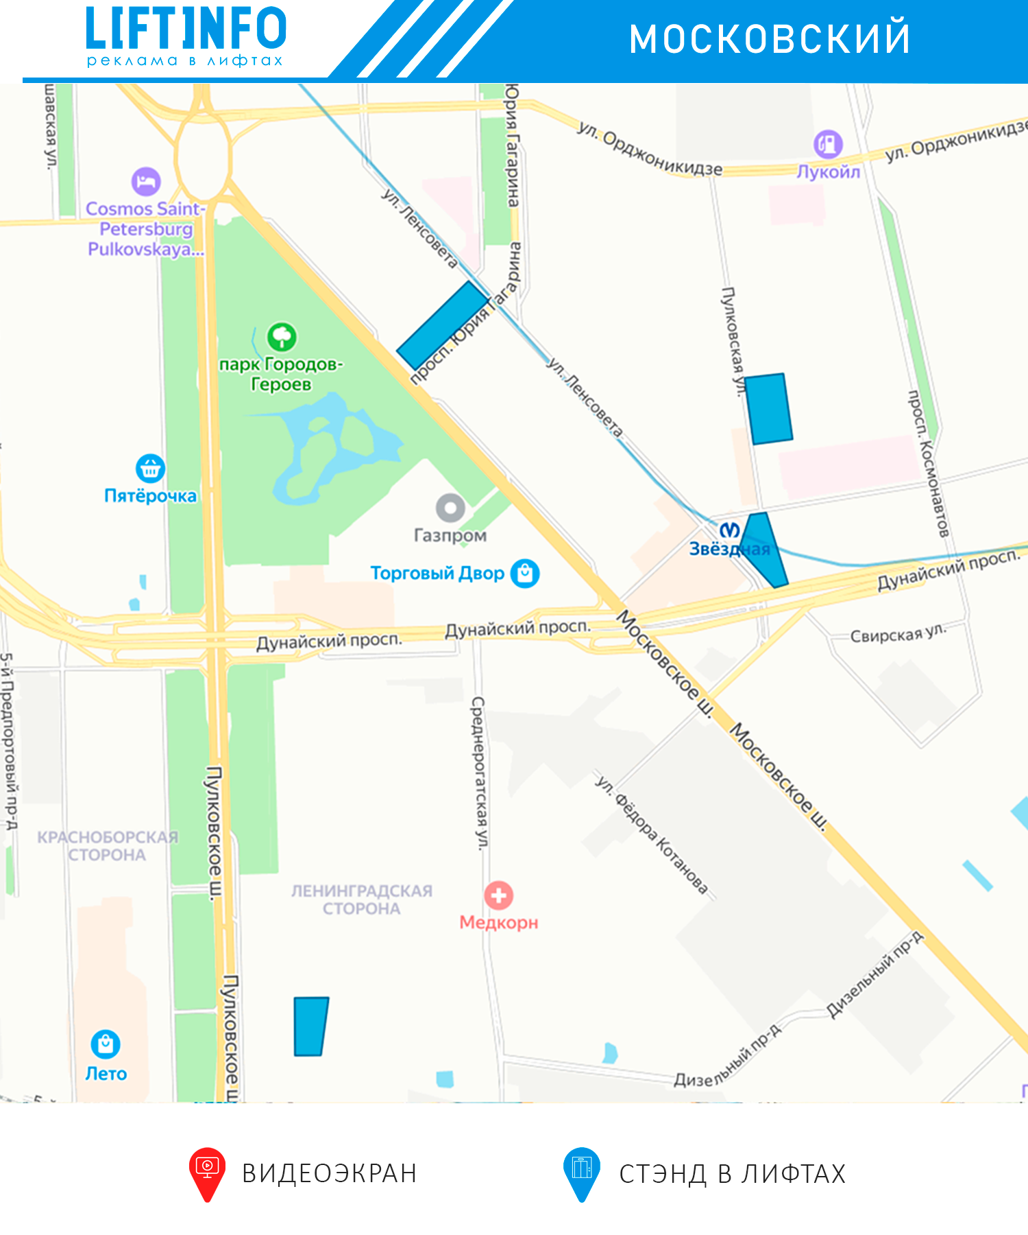
 |  |  |  |  |  | 3 | ЖК Галант | Смоленская | 13 | 6 | 180
 |  |  |  |  |  |  |  |  |  | 16 | 486

 |  |  |  |  |  | № | Блок | Адрес | Дом | Лифты | Квартиры
 |  |  |  |  |  | 1 | ЖК на Пулковской 10к1, 10к2 | Пулковская | 10к1 | 11 | 385
 |  |  |  |  |  | 2 | ЖК на Пулковской 10к1, 10к2 | Пулковская | 10к2 | 15 | 505
 |  |  |  |  |  |  |  |  |  | 26 | 890

 |  |  |  |  |  | № | Блок | Адрес | Дом | Лифты | Квартиры
 |  |  |  |  |  | 1 | ЖК на Московском шоссе | Юрия Гагарина | 73 | 2 | 50
 |  |  |  |  |  | 2 | ЖК на Московском шоссе | Юрия Гагарина | 75 | 2 | 50
 |  |  |  |  |  | 3 | ЖК на Московском шоссе | Московское шоссе | 12 | 2 | 50
 |  |  |  |  |  | 4 | ЖК на Московском шоссе | Ленсовета | 69/1. | 6 | 154
 |  |  |  |  |  |  |  |  |  | 12 | 304

 |  |  |  |  |  | № | Блок | Адрес | Дом | Лифты | Квартиры
 |  |  |  |  |  | 1 | ЖК на Звездной 11к2 | Звездная | 11к2 | 5 | 187

 |  |  |  |  |  | № | Блок | Адрес | Дом | Лифты | Квартиры
 |  |  |  |  |  | 1 | ЖК на Ленсовета 88,90 | Ленсовета | 88 | 10 | 405
 |  |  |  |  |  | 2 | ЖК на Ленсовета 88,90 | Ленсовета | 90 | 6 | 244
 |  |  |  |  |  |  |  |  |  | 16 | 649

 |  |  |  |  |  | № | Блок | Адрес | Дом | Лифты | Квартиры
 |  |  |  |  |  | 1 | ЖК Лентий | Пулковское ш. | 38к2 | 6 | 324
 |  |  |  |  |  | 2 | ЖК Лентий | Пулковское ш. | 38к7 | 9 | 502
 |  |  |  |  |  | 3 | ЖК Лентий | Пулковское ш. | 40к2 | 3 | 162
 |  |  |  |  |  |  |  |  |  | 18 | 988

Центральный
Название блока | Тип носителя | Количество стендов | А3 (420*297 мм) (Вертикальный) | А4 (297*210 мм) (горизонтальный) | А2(594*420 мм) (горизонтальны) | № | Блок | Адрес | Дом | Лифты | Квартиры
Стоимость за 1 стенд на 30 дней в рублях |  |  | 1,230.00 ₽ | 690.00 ₽ | 2,260.00 ₽ | 1 | ЖК Царская Столица1 | Военная | 18к2 | 1
ЖК Царская Столица1 | Стенд в лифте | 32 | 39,360.00 ₽ | 22,080.00 ₽ | 72,320.00 ₽ | 2 | ЖК Царская Столица1 | Кременчугкская | 21к3 | 7
ЖК Царская Столица2 | Стенд в лифте | 13 | 15,990.00 ₽ | 8,970.00 ₽ | 29,380.00 ₽ | 3 | ЖК Царская Столица1 | Кременчугкская | 17к2 | 7
ЖК Царская Столица3 | Стенд в лифте | 34 | 41,820.00 ₽ | 23,460.00 ₽ | 76,840.00 ₽ | 4 | ЖК Царская Столица1 | Кременчугкская | 17к3 | 7
ЖК Царская Столица4 | Стенд в лифте | 21 | 25,830.00 ₽ | 14,490.00 ₽ | 47,460.00 ₽ | 5 | ЖК Царская Столица1 | Кременчугкская | 19к2 | 3
Итого |  | 100 | 123,000.00 ₽ | 69,000.00 ₽ | 226,000.00 ₽ | 6 | ЖК Царская Столица1 | Кременчугкская | 19к3 | 7
 |  |  |  |  |  |  |  |  |  | 32 | 1457

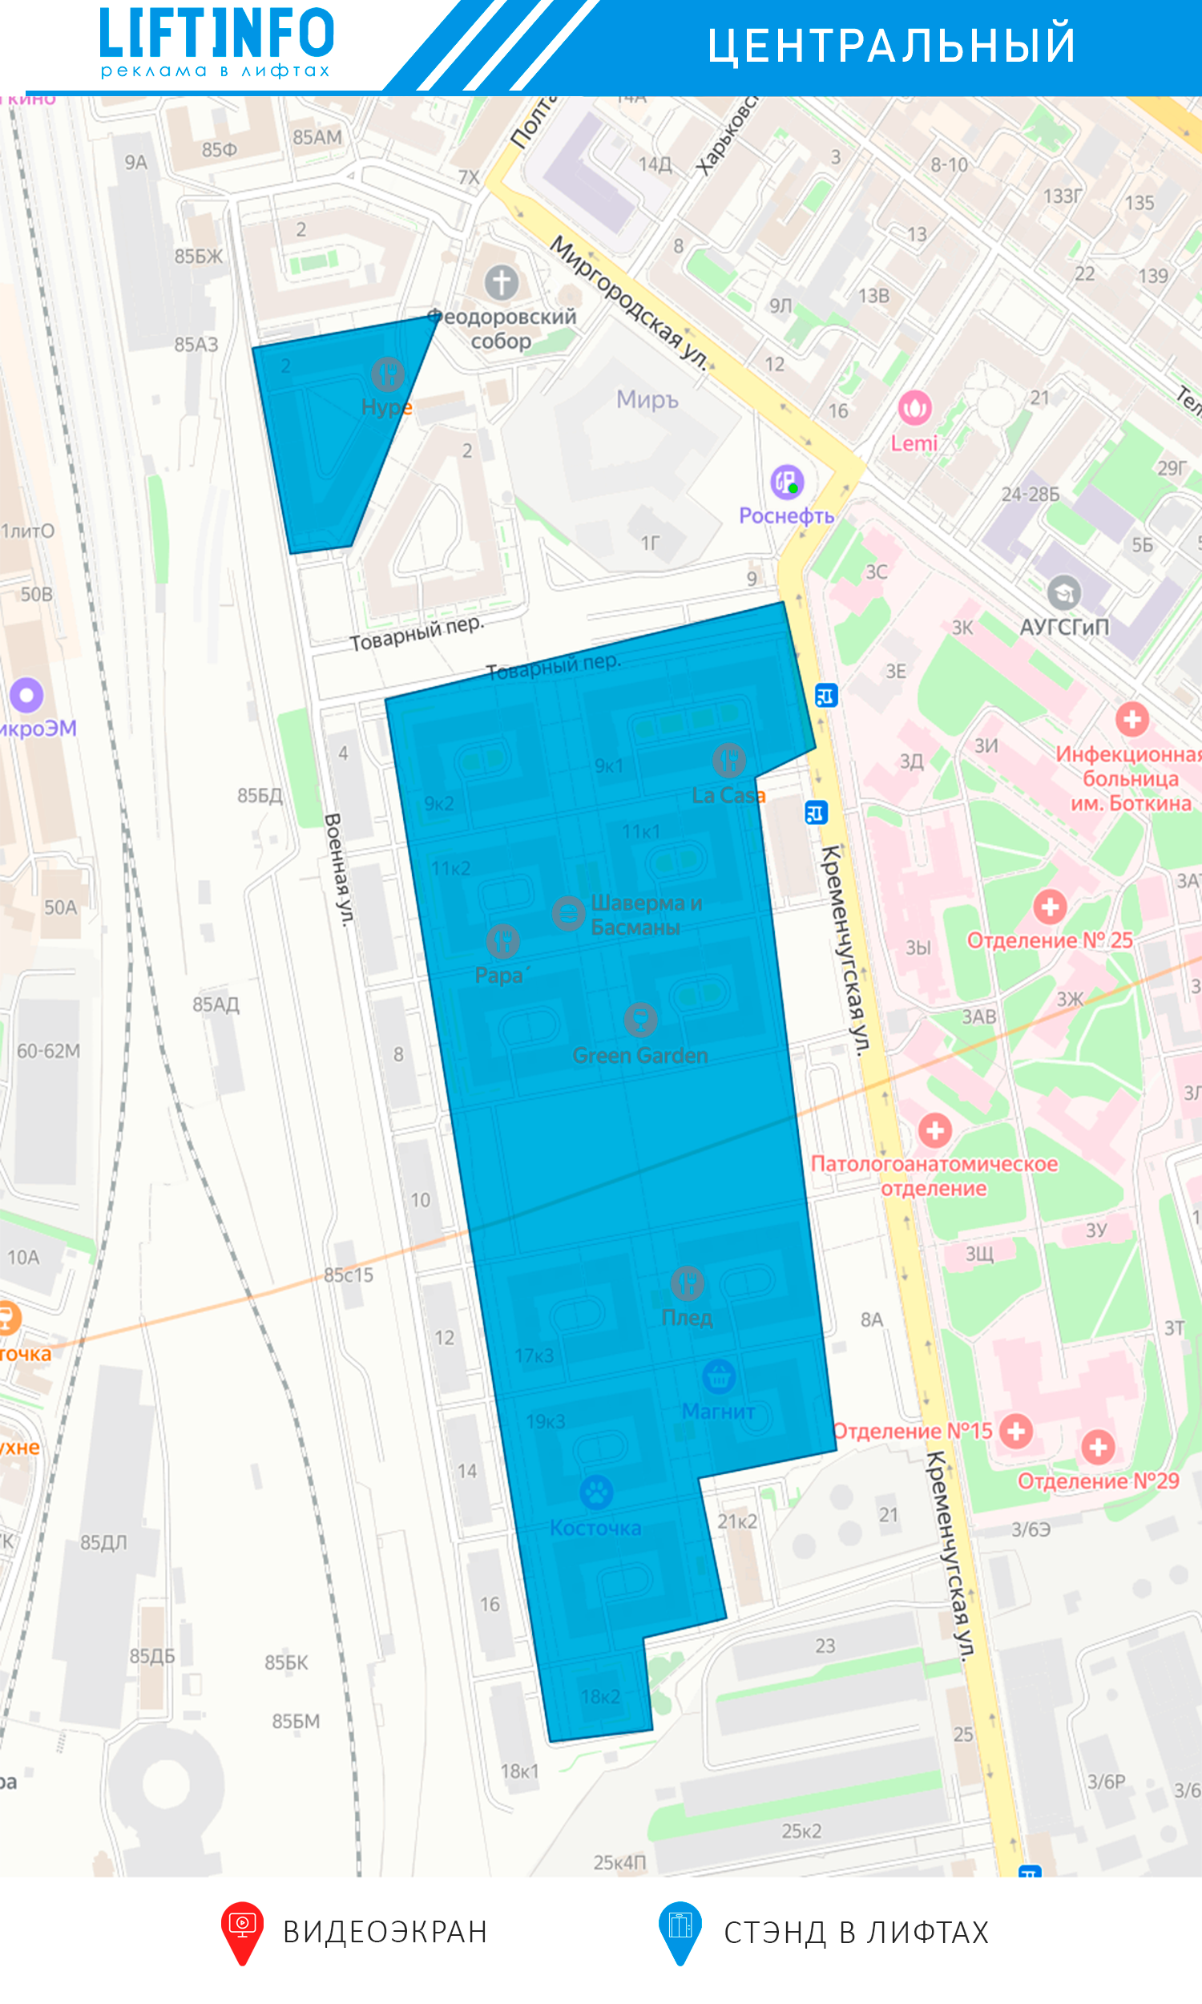

 |  |  |  |  |  | № | Блок | Адрес | Дом | Лифты | Квартиры
 |  |  |  |  |  | 1 | ЖК Царская Столица2 | Кременчугкская | 13к1 | 7
 |  |  |  |  |  | 2 | ЖК Царская Столица2 | Кременчугкская | 13к2 | 6
 |  |  |  |  |  |  |  |  |  | 13 | 556

 |  |  |  |  |  | № | Блок | Адрес | Дом | Лифты | Квартиры
 |  |  |  |  |  | 1 | ЖК Царская Столица3 | Кременчугкская | 9к1 | 12
 |  |  |  |  |  | 2 | ЖК Царская Столица3 | Кременчугкская | 9к2 | 8
 |  |  |  |  |  | 3 | ЖК Царская Столица3 | Кременчугкская | 11к1 | 7
 |  |  |  |  |  | 4 | ЖК Царская Столица3 | Кременчугкская | 11к2 | 7
 |  |  |  |  |  |  |  |  |  | 34 | 1867

 |  |  |  |  |  | № | Блок | Адрес | Дом | Лифты | Квартиры
 |  |  |  |  |  | 1 | ЖК Царская Столица4 | Полтавский проезд | 2лит.А | 21
 |  |  |  |  |  |  |  |  |  | 21 | 741

Приморский
Название блока | Тип носителя | Количество стендов | А3 (420*297 мм) (вертикальный, горизонтальный) | А4 (297*210 мм) (вертикальный, горизонтальный) | А2(594*420 мм) (вертикальный, горизонтальный) | № | Блок | Адрес | Дом | Лифты | Квартиры
Стоимость за 1 стенд на 30 дней в рублях |  |  | 1,230.00 ₽ | 690.00 ₽ | 2,260.00 ₽ | 1 | ЖК Юбилейный квартал 1 | оптиков 47 | 37к1 | 19
ЖК Юбилейный квартал1 | Стенд в лифте | 19 | 23,370.00 ₽ | 13,110.00 ₽ | 42,940.00 ₽ |  |  |  |  | 19 | 1070
ЖК Юбилейный квартал2 | Стенд в лифте | 18 | 22,140.00 ₽ | 12,420.00 ₽ | 40,680.00 ₽
ЖК Юбилейный квартал3 | Стенд в лифте | 20 | 24,600.00 ₽ | 13,800.00 ₽ | 45,200.00 ₽
ЖК Юбилейный квартал4 | Стенд в лифте | 16 | 19,680.00 ₽ | 11,040.00 ₽ | 36,160.00 ₽
ЖК Юбилейный квартал5 | Стенд в лифте | 17 | 20,910.00 ₽ | 11,730.00 ₽ | 38,420.00 ₽
ЖК Юбилейный квартал6 | Стенд в лифте | 17 | 20,910.00 ₽ | 11,730.00 ₽ | 38,420.00 ₽
ЖК на Мартыновской 14к1 | Стенд в лифте | 6 | 7,380.00 ₽ | 4,140.00 ₽ | 13,560.00 ₽ | № | Блок | Адрес | Дом | Лифты | Квартиры
ЖК на Камышовой 38к1 | Стенд в лифте | 9 | 11,070.00 ₽ | 6,210.00 ₽ | 20,340.00 ₽ | 1 | ЖК Юбилейный квартал 2 | Парашютная | 52 | 10
ЖК на Коломяжском 15к1,2 | Стенд в лифте | 20 | 24,600.00 ₽ | 13,800.00 ₽ | 45,200.00 ₽ | 2 | жК Юбилейный квартал 2 | Парашютная | 54 | 8
ЖК Ланской квартал | Стенд в лифте | 31 | 38,130.00 ₽ | 21,390.00 ₽ | 70,060.00 ₽ |  |  |  |  | 18 | 850
ЖК на Лыжном 7 | Стенд в лифте | 1 | 1,230.00 ₽ | 690.00 ₽ | 2,260.00 ₽
ЖК на Оптиков 47к1 | Стенд в лифте | 6 | 7,380.00 ₽ | 82,800.00 ₽ | 13,560.00 ₽
ЖК Золотая гавань | Стенд в лифте | 39 | 47,970.00 ₽ | 26,910.00 ₽ | 88,140.00 ₽
Итого |  | 219 | 269,370.00 ₽ | 229,770.00 ₽ | 494,940.00 ₽ | № | Блок | Адрес | Дом | Лифты | Квартиры
 |  |  |  |  |  | 1 | ЖК Юбилейный квартал 3 | Королева пр. | 63к1 | 10
 |  |  |  |  |  | 2 | ЖК Юбилейный квартал 3 | Королева пр. | 63к2 | 10
 |  |  |  |  |  |  |  |  |  | 20 | 792
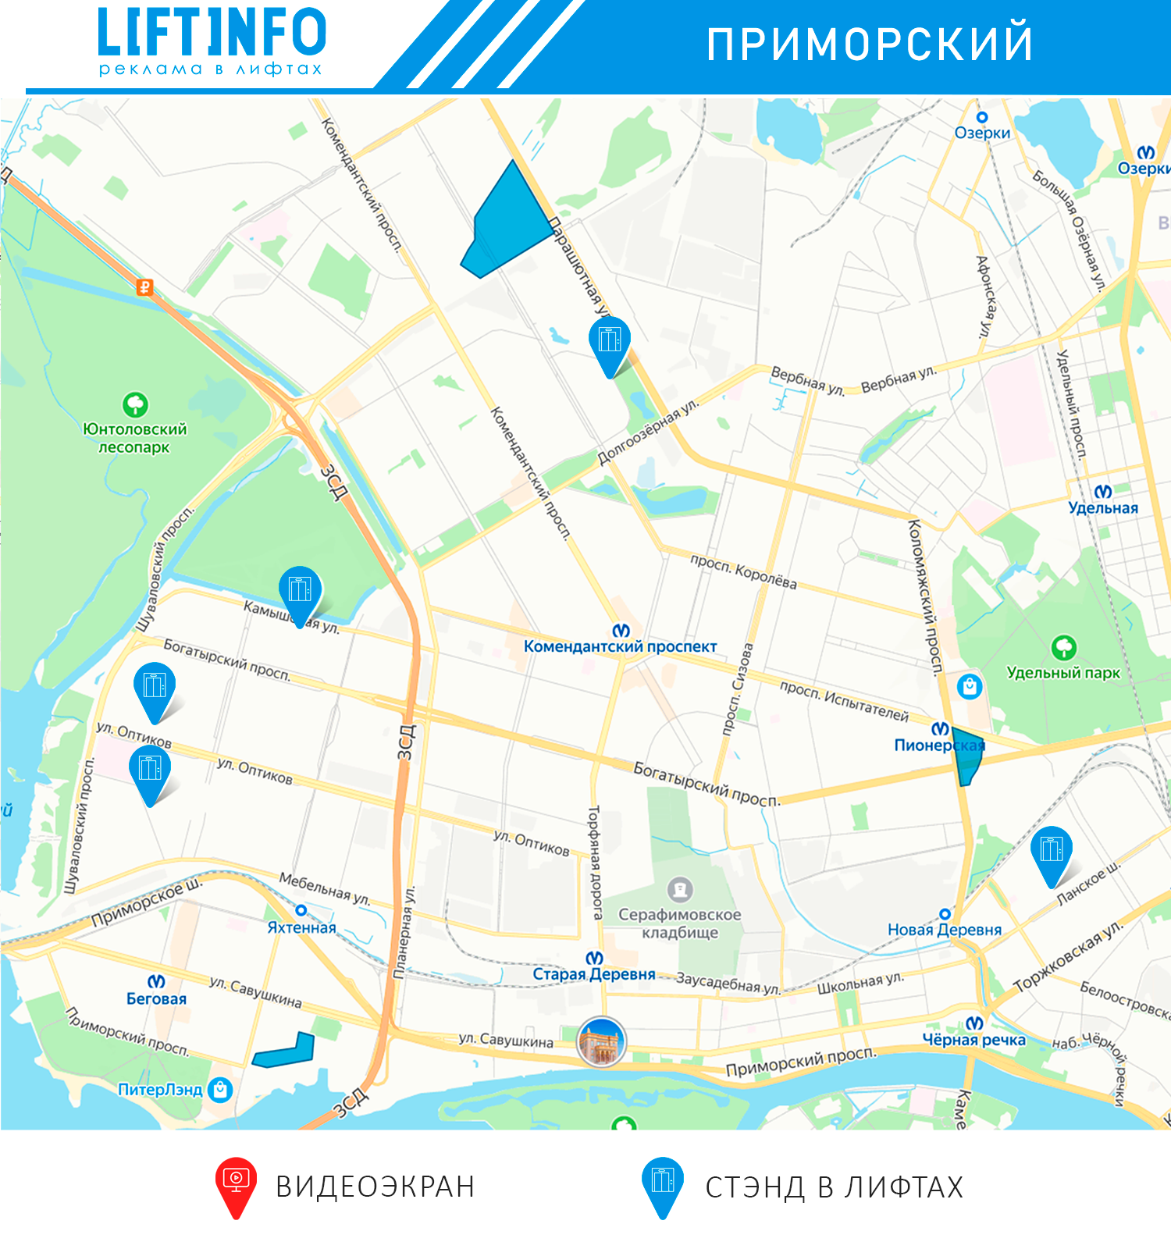

 |  |  |  |  |  | № | Блок | Адрес | Дом | Лифты | Квартиры
 |  |  |  |  |  | 1 | ЖК Юбилейный квартал 4 | Королева пр. | 65 | 16
 |  |  |  |  |  |  |  |  |  | 16 | 868

 |  |  |  |  |  | № | Блок | Адрес | Дом | Лифты | Квартиры
 |  |  |  |  |  | 1 | ЖК Юбилейный квартал 5 | Королева пр. | 61 | 17
 |  |  |  |  |  |  |  |  |  | 17 | 789

 |  |  |  |  |  | № | Блок | Адрес | Дом | Лифты | Квартиры
 |  |  |  |  |  | 1 | ЖК Юбилейный квартал 6 | Шуваловский | 41к1 | 17
 |  |  |  |  |  |  |  |  |  | 17 | 749

 |  |  |  |  |  | № | Блок | Адрес | Дом | Лифты | Квартиры
 |  |  |  |  |  | 1 | ЖК на Мартыновской 14к1 | Мартыновская | 14к1 | 6
 |  |  |  |  |  |  |  |  |  | 6 | 365

 |  |  |  |  |  | № | Блок | Адрес | Дом | Лифты | Квартиры
 |  |  |  |  |  | 1 | ЖК на Камышовой 38к1 | Камышовая | 38к1 | 9
 |  |  |  |  |  |  |  |  |  | 9 | 281

 |  |  |  |  |  | № | Блок | Адрес | Дом | Лифты | Квартиры
 |  |  |  |  |  | 1 | ЖК на Коломяжском 15к1,2 | Коломяжский пр. | 15к1 | 11
 |  |  |  |  |  | 2 | ЖК на Коломяжском 15к1,2 | Коломяжский пр. | 15к2 | 9
 |  |  |  |  |  |  |  |  |  | 20 | 1518

 |  |  |  |  |  | № | Блок | Адрес | Дом | Лифты | Квартиры
 |  |  |  |  |  | 1 | ЖК Ланской квартал | Ланское шоссе | 14к1 | 31
 |  |  |  |  |  |  |  |  |  | 31 | 1154

 |  |  |  |  |  | № | Блок | Адрес | Дом | Лифты | Квартиры
 |  |  |  |  |  | 1 | ЖК на Лыжном 7 | Лыжный переулок | 7к1 | 1
 |  |  |  |  |  |  |  |  |  | 1 | 371

 |  |  |  |  |  | № | Блок | Адрес | Дом | Лифты | Квартиры
 |  |  |  |  |  | 1 | ЖК на Оптиков 47к1 | Оптиков | 47к1 | 6
 |  |  |  |  |  |  |  |  |  | 6 | 414

 |  |  |  |  |  | № | Блок | Адрес | Дом | Лифты | Квартиры
 |  |  |  |  |  | 1 | ЖК Золотая гавань | Приморский пр. | 137к1 | 33
 |  |  |  |  |  | 2 | ЖК Золотая гавань | Приморский пр. | 137к2
 |  |  |  |  |  |  |  |  |  | 33 | 1690

Невский
Название блока | Тип носителя | Количество стендов | А3 (420*297 мм) (вертикальный) | А4 (297*210 мм) (горизонтальный) | А2(594*420 мм) (горизонтальный) | № | Блок | Адрес | Дом | Лифты | Квартиры
Стоимость за 1 стенд на 30 дней в рублях |  |  | 1,230.00 ₽ | 690.00 ₽ | 2,260.00 ₽ | 1 | ЖК Ласточкино гнездо 1 | Русановская | 19к2 | 8
ЖК Ласточкино гнездо 1 | Стенд в лифте | 24 | 29,520.00 ₽ | 16,560.00 ₽ | 54,240.00 ₽ | 2 | ЖК Ласточкино гнездо 1 | Русановская | 19к3 | 9
ЖК Ласточкино гнездо 2 | Стенд в лифте | 24 | 29,520.00 ₽ | 16,560.00 ₽ | 54,240.00 ₽ | 3 | ЖК Ласточкино гнездо 1 | Русановская | 19к4 | 2
ЖК Ласточкино гнездо 3 | Стенд в лифте | 21 | 25,830.00 ₽ | 14,490.00 ₽ | 47,460.00 ₽ | 4 | ЖК Ласточкино гнездо 1 | Русановская | 19к5 | 5
ЖК Молодежный | Стенд в лифте | 22 | 27,060.00 ₽ | 15,180.00 ₽ | 49,720.00 ₽ |  |  |  |  | 24 | 3554
Итого |  | 91 | 111,930.00 ₽ | 62,790.00 ₽ | 205,660.00 ₽

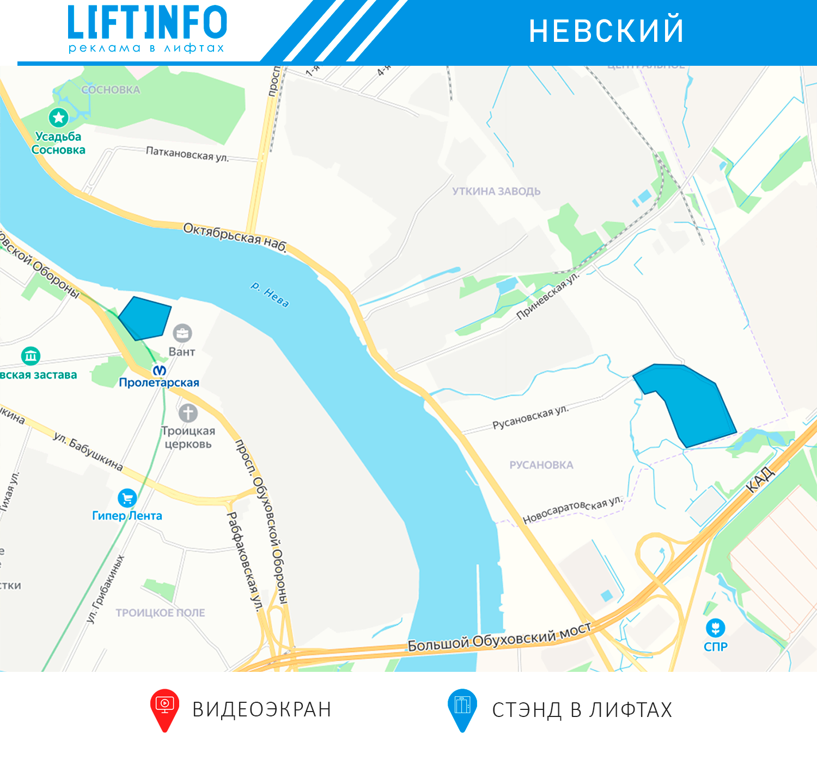
 |  |  |  |  |  | № | Блок | Адрес | Дом | Лифты | Квартиры
 |  |  |  |  |  | 1 | ЖК Ласточкино гнездо 2 | Русановская | 17к4 | 2
 |  |  |  |  |  | 2 | ЖК Ласточкино гнездо 2 | Русановская | 17к3 | 2
 |  |  |  |  |  | 3 | ЖК Ласточкино гнездо 2 | Русановская | 17к2 | 7
 |  |  |  |  |  | 4 | ЖК Ласточкино гнездо 2 | Русановская | 17к1 | 6
 |  |  |  |  |  | 5 | ЖК Ласточкино гнездо 2 | Русановская | 15к1 | 7
 |  |  |  |  |  |  |  |  |  | 24 | 3554

 |  |  |  |  |  | № | Блок | Адрес | Дом | Лифты | Квартиры
 |  |  |  |  |  | 1 | ЖК Ласточкино гнездо 3 | Русановская | 9 | 10
 |  |  |  |  |  | 2 | ЖК Ласточкино гнездо 3 | Русановская | 11 | 11
 |  |  |  |  |  |  |  |  |  | 21 | 1423

 |  |  |  |  |  | № | Блок | Адрес | Дом | Лифты | Квартиры
 |  |  |  |  |  | 1 | ЖК Молодежный | Обуховской обороны пр. | 110к1 | 22
 |  |  |  |  |  | 2
 |  |  |  |  |  | 3
 |  |  |  |  |  | 4
 |  |  |  |  |  | 5
 |  |  |  |  |  | 6
 |  |  |  |  |  |  |  |  |  | 22 | 1412

